CollectiveAccess
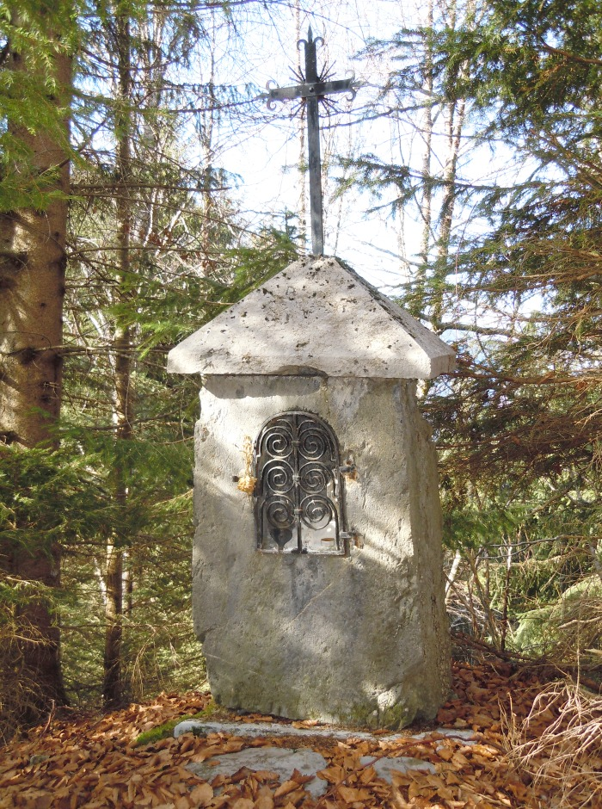
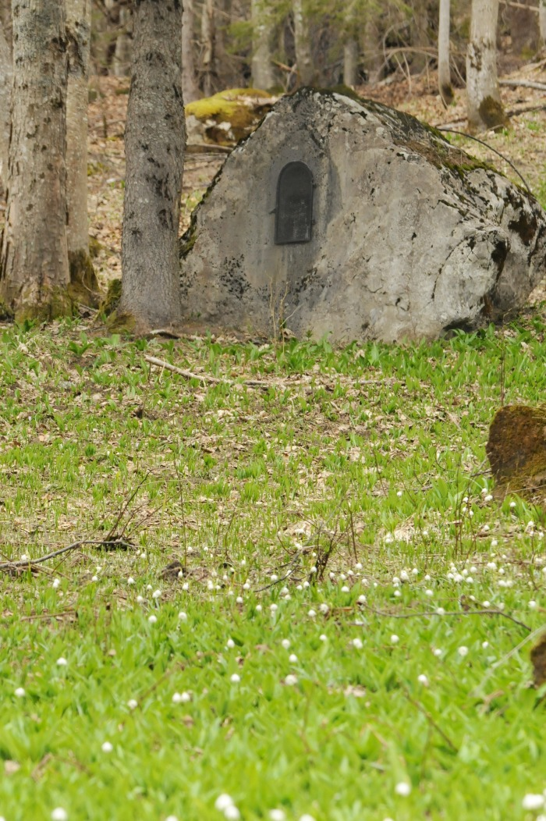
Image | Object | Description | Date
 | Oratoire des Coppons hameau de PASSY (1-041) | Oratoire Des Coppons érigé en 1866 altitude 1150M sur le Hameau de PASSY Cœur et étoile sur la grille
 | Oratoire les Miches de Salvadon (1-043) | Oratoire Des Miches de Salvadon Date initiale de 1888 Altitude 1390 M

